市调
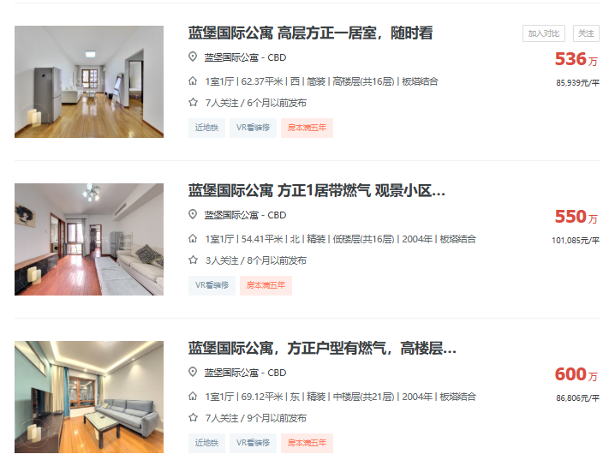
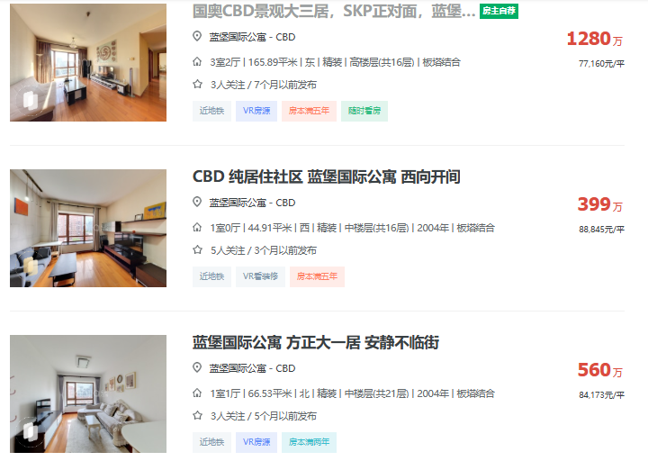
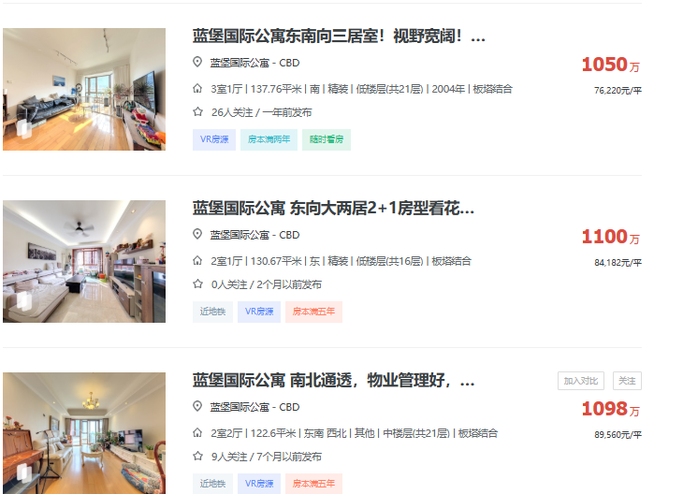
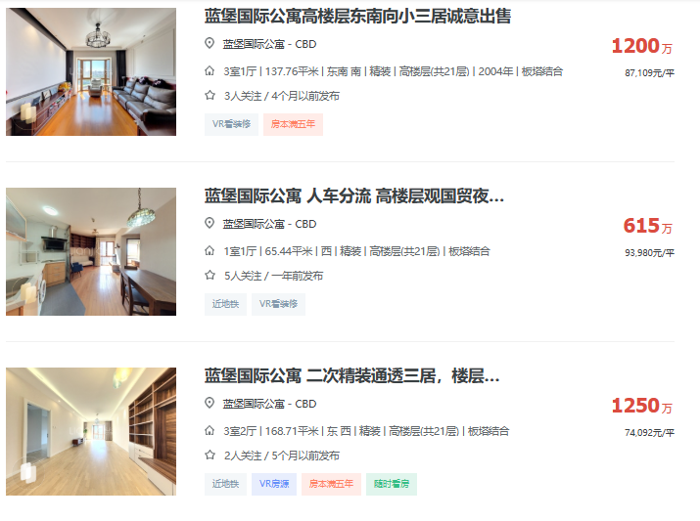
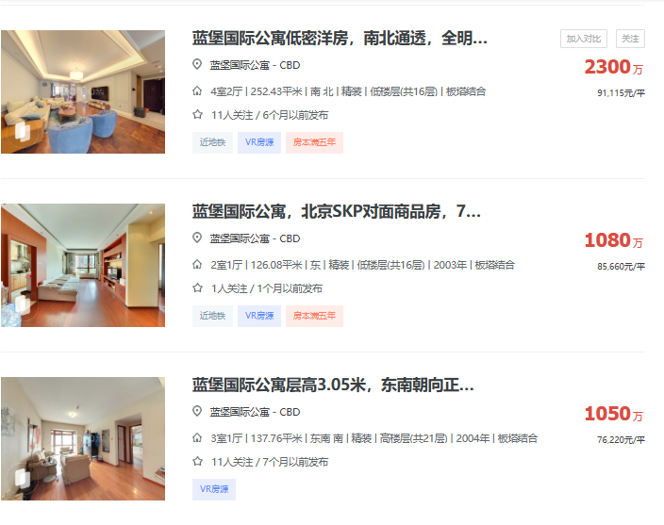
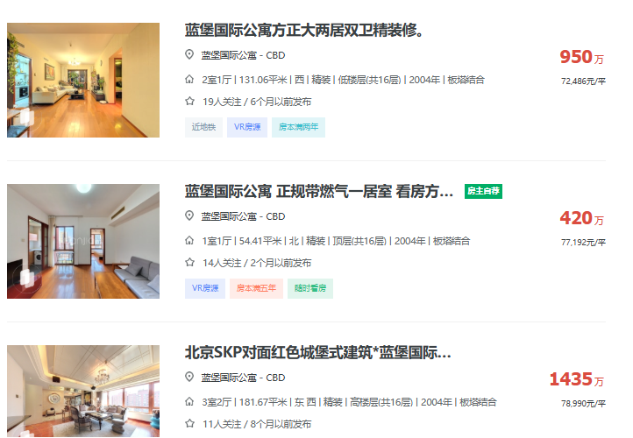
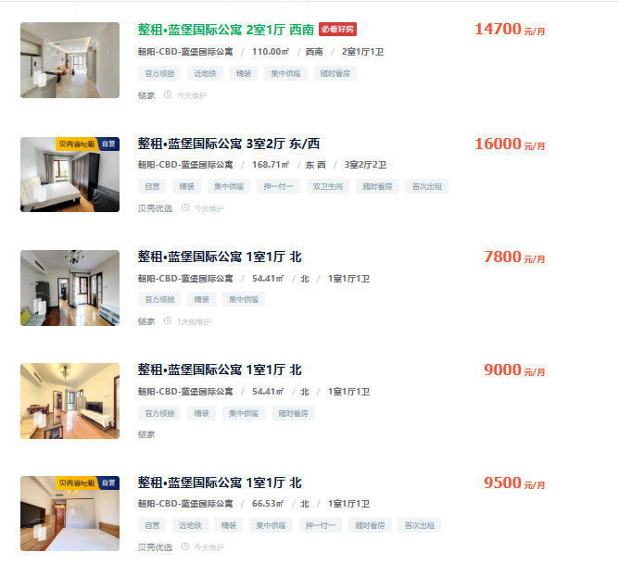
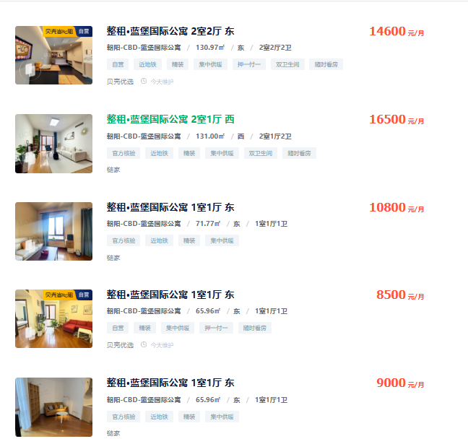
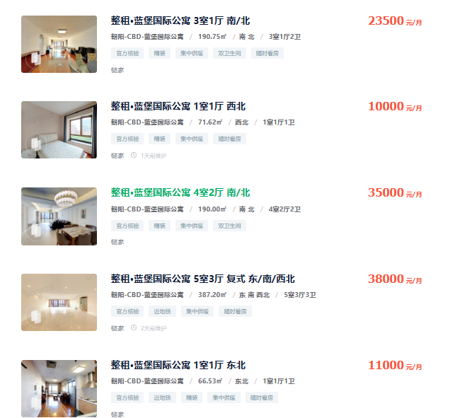
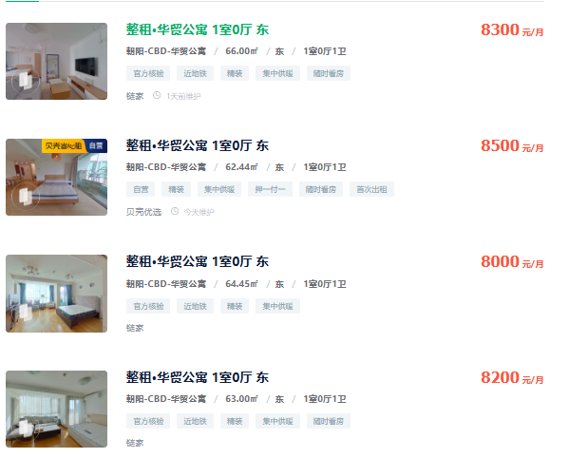
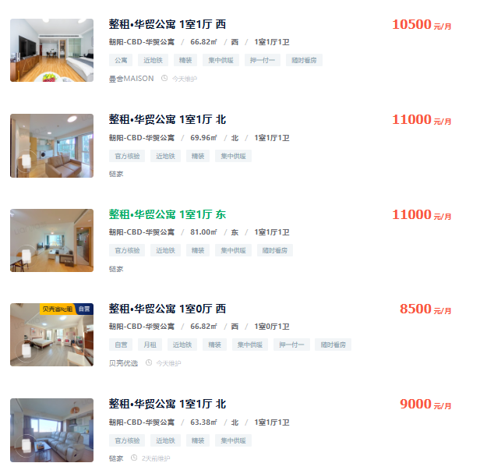
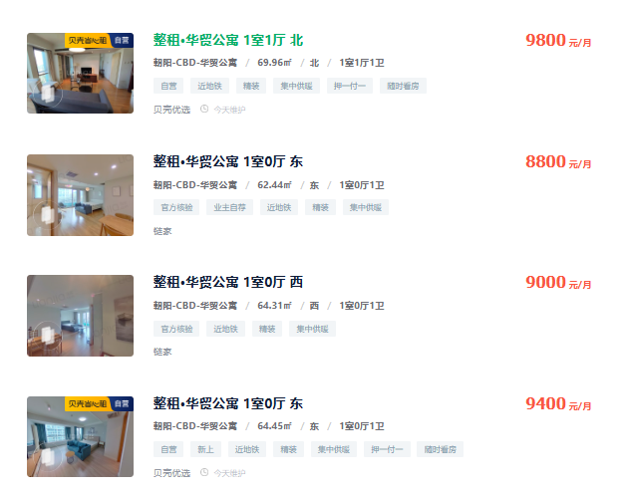
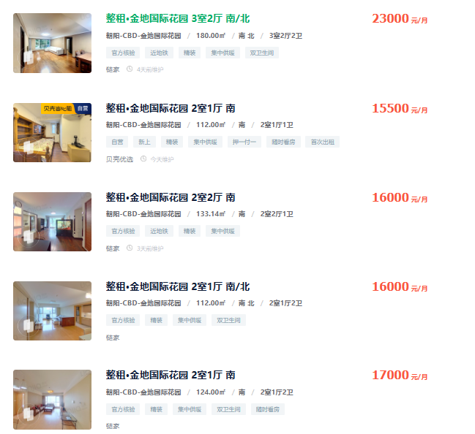
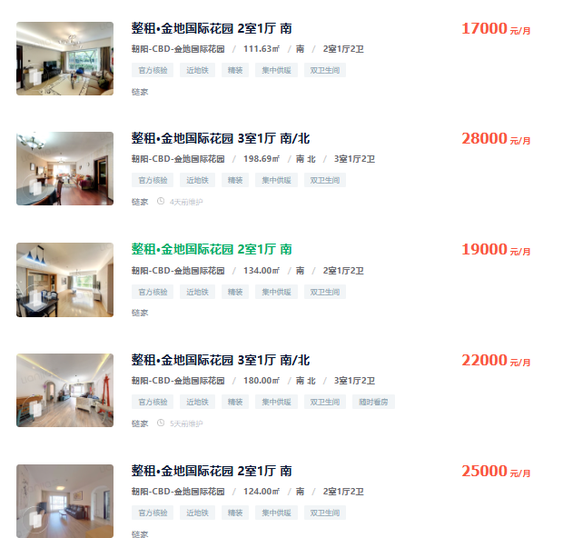
名称 | 建筑面积 | 月租金 | 日租金
蓝堡国际公寓 | 110 | 14700 | 4.4545454545
 | 168.71 | 16000 | 3.1612431589
 | 54.41 | 7800 | 4.7785333578
 | 130.97 | 14600 | 3.7158636838
 | 131 | 16500 | 4.1984732824
 | 124 | 15000 | 4.0322580645
 | 66.63 | 9500 | 4.7526139377
华贸国际公寓 | 66 | 8300 | 4.1919191919
 | 62.44 | 8500 | 4.5376895153
 | 64.45 | 8500 | 4.3961727437
 | 63 | 8200 | 4.3386243386
 | 64.31 | 7600 | 3.9392525787
 | 81 | 11000 | 4.5267489712
金地国际花园 | 180 | 23000 | 4.2592592593
 | 112 | 15500 | 4.6130952381
 | 133.14 | 16000 | 4.0058084222
 | 112 | 16000 | 4.7619047619
 | 124 | 17000 | 4.5698924731

Sheet1
